①入力シート
〇使用方法

１ 「①入力シート」に必要事項を入力してください。①所在地と②法人名は必須事項です。

２ 「②印刷シート」の内容を確認のうえ、Ａ４の用紙に原稿サイズのまま印刷してください。

３ ３枚１組となっていますので、点線に沿って切り取り、３枚一緒に納付場所へお持ちください。

〇入力

① | 所在地（必須）

② | 法人名（必須）

③ | 年度 |  |  | 年 |  | 今回の納付について申告・納付される月が属する年度をご記入ください。 令和３年４月１日から令和４年３月３１日までに申告・納付される場合は令和３年度です。

④ | 整理番号 |  |  |  | 相模原市での整理番号（管理番号）をご記入ください。（７又は８からはじまる８桁の番号です）

⑤ | 事業年度 |  |  | 年 |  | 月 |  | 日 | ～ | 年 | 月 | 日

⑥ | 申告区分 |  |  |  | ドロップダウンリストから選択してください。

⑦ | 納期限 |  |  | 年 |  | 月 |  | 日

⑧ | 法人税割額 |  |  |  |  |  | 円

⑨ | 均等割額 |  |  |  |  |  | 円

⑩ | 延滞金 |  |  |  |  |  | 円

⑪ | 合計 | 0 |  |  |  |  | 円 |  |  |  |  |  | ③⑤ | 平成
 |  |  |  |  |  |  |  |  |  |  |  |  |  | 令和
 |  |  |  |  |  |  |  |  |  |  |  |  | ⑥ | 予定申告 | 10
 |  |  |  |  |  |  |  |  |  |  |  |  |  | 中間申告 | 20
 |  |  | ⑧ |  |  |  |  |  |  |  |  |  |  | 確定申告 | 50
 |  |  | ⑨ |  |  |  |  |  |  |  |  |  |  | 見込納付 | 50
 |  |  | ⑩ |  |  |  |  |  |  |  |  |  |  | 修正申告 | 51
 |  |  | ⑪ |  |  |  |  |  |  |  |  |  |  | 更生 | 95
 |  |  |  |  |  |  |  |  |  |  |  |  |  | 決定 | 90
 |  |  |  |  |  |  |  |  |  |  |  |  |  | 均等割申告 | 45
 |  |  |  |  |  |  |  |  |  |  |  |  |  | 清算予納申告 | 60
 |  |  |  |  |  |  |  |  |  |  |  |  |  | 清算確定申告 | 65
 |  |  |  |  |  |  |  |  |  |  |  |  |  | その他

②印刷シート
 |  |  |  |  |  |  |  |  |  |  |  |  |  |  |  |  |  |  |  |  |  |  |  |  |  |  |  |  |  |  |  |  |  |  |  |  |  |  |  |  |  |  |  |  |  |  |  |  |  |  |  |  |  |  |  |  |  |  |  |  |  |  |  |  |  |  |  |  |  |  |  |  |  |  |  |  |  |  |  |  |  |  |  |  |  |  |  |  |  |  |  | 〇注意 この納付書は３枚１組となっています。 お手数ですが、点線で切り取り、３枚一緒に下記の納付場所へお持ちください。 〇納付場所 横浜、みずほ、三菱ＵＦＪ、三井住友、りそな、埼玉りそな、群馬、山梨中央、静岡、スルガ、三井住友信託、東日本、神奈川、静岡中央、きらぼし 各銀行の本・支店 平塚、西武、城南、多摩、山梨 各信用金庫の本・支店 神奈川県医師信用組合相模原支店 相愛信用組合本・支店 中央労働金庫本・支店 相模原市農業協同組合本・支店 神奈川つくい農業協同組合本・支店 神奈川県、東京都、千葉県、埼玉県、茨城県、栃木県、群馬県、山梨県に所在するゆうちょ銀行・各郵便局
市町村コード |  |  |  |  |  |  |  |  |  |  |  |  |  |  |  |  |  |  |  |  |  |  |  |  |  |  | Ⅱ |  |  |  | 市町村コード |  |  |  |  |  |  |  |  |  |  |  |  |  |  |  |  |  |  |  |  |  |  |  |  |  | Ⅱ |  |  |  | 市町村コード |  |  |  |  |  |  |  |  |  |  |  |  |  |  |  |  |  |  |  |  |  |  |  |  |  | Ⅱ
1 | 4 | 1 | 5 | 0 | 0 |  |  |  |  |  |  |  |  |  |  |  |  |  |  |  |  |  |  |  |  |  |  |  |  |  | 1 | 4 | 1 | 5 | 0 | 0 |  |  |  |  |  |  |  |  |  |  |  |  |  |  |  |  |  |  |  |  |  |  |  |  | 1 | 4 | 1 | 5 | 0 | 0
公
公
公
神奈川県 |  |  |  |  |  |  |  |  |  | 法人市民税領収証書 |  |  |  |  |  |  |  |  |  |  |  |  |  |  |  |  |  |  |  |  | 神奈川県 |  |  |  |  |  |  |  |  |  | 法人市民税納付書 |  |  |  |  |  |  |  |  |  |  |  |  |  |  |  |  |  |  |  | 神奈川県 |  |  |  |  |  |  |  |  |  | 法人市民税領収済通知書

相模原市 |  |  |  |  |  |  |  |  |  |  |  |  |  |  |  |  |  |  |  |  |  |  |  |  |  |  |  |  |  |  | 相模原市 |  |  |  |  |  |  |  |  |  |  |  |  |  |  |  |  |  |  |  |  |  |  |  |  |  |  |  |  |  | 相模原市

口 座 番 号 |  |  |  |  |  |  |  |  |  |  |  |  |  |  | 加 入 者 名 |  |  |  |  |  |  |  |  |  |  |  |  |  |  |  | 口 座 番 号 |  |  |  |  |  |  |  |  |  |  |  |  |  |  | 加 入 者 名 |  |  |  |  |  |  |  |  |  |  |  |  |  |  | 口 座 番 号 |  |  |  |  |  |  |  |  |  |  |  |  |  |  | 加 入 者 名
00260-2-960230 |  |  |  |  |  |  |  |  |  |  |  |  |  |  | 相模原市会計管理者 |  |  |  |  |  |  |  |  |  |  |  |  |  |  |  | 00260-2-960230 |  |  |  |  |  |  |  |  |  |  |  |  |  |  | 相模原市会計管理者 |  |  |  |  |  |  |  |  |  |  |  |  |  |  | 00260-2-960230 |  |  |  |  |  |  |  |  |  |  |  |  |  |  | 相模原市会計管理者

 | 所在地及び法人名 |  |  |  |  |  |  |  |  |  |  |  |  |  |  |  |  |  |  |  |  |  |  |  |  |  |  |  |  |  |  | 所在地及び法人名 |  |  |  |  |  |  |  |  |  |  |  |  |  |  |  |  |  |  |  |  |  |  |  |  |  |  |  |  |  | 所在地及び法人名

 | この納付書は使用できません。入力シートに必要事項を入力してください。 |  |  |  |  |  |  |  |  |  |  |  |  |  |  |  |  |  |  |  |  |  |  |  |  |  |  |  |  |  |  | この納付書は使用できません。入力シートに必要事項を入力してください。 |  |  |  |  |  |  |  |  |  |  |  |  |  |  |  |  |  |  |  |  |  |  |  |  |  |  |  |  |  | この納付書は使用できません。入力シートに必要事項を入力してください。
 |  |  |  |  |  |  |  |  |  |  |  |  |  |  |  |  |  |  |  |  |  |  |  |  |  |  |  |  |  | 切り取り線 |  |  |  |  |  |  |  |  |  |  |  |  |  |  |  |  |  |  |  |  |  |  |  |  |  |  |  |  |  | 切り取り線 |  |  |  |  |  |  |  |  |  |  |  |  |  |  |  |  |  |  |  |  |  |  |  |  |  |  |  |  |  |  | 切り取り線

 | この納付書は使用できません。入力シートに必要事項を入力してください。 |  |  |  |  |  |  |  |  |  |  |  |  |  |  |  |  |  |  |  |  |  |  |  |  |  |  |  |  |  |  | この納付書は使用できません。入力シートに必要事項を入力してください。 |  |  |  |  |  |  |  |  |  |  |  |  |  |  |  |  |  |  |  |  |  |  |  |  |  |  |  |  |  | この納付書は使用できません。入力シートに必要事項を入力してください。

 |  |  |  |  | 年 度 |  |  |  | 種 別 |  |  |  | 整 理 番 号 |  |  |  |  |  |  |  |  |  |  |  |  |  | 区 分 |  |  |  |  |  |  |  |  | 年 度 |  |  |  | 種 別 |  |  |  | 整 理 番 号 |  |  |  |  |  |  |  |  |  |  |  |  | 区 分 |  |  |  |  |  |  |  |  | 年 度 |  |  |  | 種 別 |  |  |  | 整 理 番 号 |  |  |  |  |  |  |  |  |  |  |  |  | 区 分
 |  |  |  |  |  |  |  |  |  |  |  |  |  |  |  |  |  |  |  |  |  |  |  |  |  |  |  |  |  |  |  |  |  |  |  |  |  |  |  |  |  |  |  |  |  |  |  |  |  |  |  |  |  |  |  |  |  |  |  |  | 1 |  |  |  |  | 2 |  |  | 4 | 5 |  |  | 6 | 7 |  |  |  |  |  |  |  |  |  | 16 |  |  | 18 |  |  | 19
G |  |  |  |  |  |  |  |  |  | 13 |  |  |  |  |  |  |  |  |  |  |  |  |  |  |  |  |  |  |  |  | G |  |  |  |  |  |  |  |  |  | 13 |  |  |  |  |  |  |  |  |  |  |  |  |  |  |  |  |  |  |  | G |  |  |  |  |  |  |  |  |  | 13

事業年度若しくは連結事業年度又は計算期間 |  |  |  |  |  |  |  |  |  |  |  |  |  |  |  |  |  |  |  |  | 申 告 区 分 |  |  |  |  |  |  |  |  |  | 事業年度若しくは連結事業年度又は計算期間 |  |  |  |  |  |  |  |  |  |  |  |  |  |  |  |  |  |  |  | 申 告 区 分 |  |  |  |  |  |  |  |  |  | 事業年度若しくは連結事業年度又は計算期間 |  |  |  |  |  |  |  |  |  |  |  |  |  |  |  |  |  |  |  | 申 告 区 分
 |  |  |  |  |  |  |  |  |  |  |  |  |  |  |  |  |  |  |  |  | 20 | 10 | 50 | 51 | 95 | 90 |  |  |  |  |  |  |  |  |  |  |  |  |  |  |  |  |  |  |  |  |  |  |  |  | 20 | 10 | 50 | 51 | 95 | 90 |  |  |  |  | 20 |  |  |  |  |  |  |  |  |  |  |  |  |  |  |  |  |  |  | 33 | 20 | 10 | 50 | 51 | 95 | 90
 |  |  | 年 |  |  | 月 |  | 日 | から |  |  |  | 年 |  |  | 月 |  |  | 日 | まで | 中間 | 予定 | 確定 | 修正 | 更正 | 決定 | その他 | （ | ） |  |  |  |  | 年 |  |  | 月 |  | 日 | から |  |  |  | 年 |  |  | 月 |  | 日 | まで | 中間 | 予定 | 確定 | 修正 | 更正 | 決定 | その他 | （ | ） |  |  |  |  | 年 |  |  | 月 |  | 日 | から |  |  |  | 年 |  |  | 月 |  | 日 | まで | 中間 | 予定 | 確定 | 修正 | 更正 | 決定 | その他 | （ |  | ）

法人税割額 |  |  |  |  |  |  | 01 |  |  | 百 |  | 十 |  | 億 |  | 千 |  | 百 |  | 十 |  | 万 |  | 千 |  | 百 |  | 十 | 円 |  | 法人税割額 |  |  |  |  |  |  | 01 |  |  | 百 |  | 十 |  | 億 |  | 千 | 百 |  | 十 |  | 万 |  | 千 |  | 百 |  | 十 | 円 |  | 法人税割額 |  |  |  |  |  |  | 01 |  |  | 百 |  | 十 |  | 億 |  | 千 | 百 |  | 十 |  | 万 |  | 千 |  | 百 |  | 十 |  | 円
 |  |  |  |  |  |  |  |  |  |  |  |  |  |  |  |  |  |  |  |  |  |  |  |  |  |  |  |  |  |  |  |  |  |  |  |  |  |  |  |  |  |  |  |  |  |  |  |  |  |  |  |  |  |  |  |  |  |  |  |  |  |  |  |  |  |  |  |  |  |  |  | 34 |  |  |  |  |  |  |  |  |  |  |  |  |  |  |  |  | 43

均等割額 |  |  |  |  |  |  | 02 |  |  |  |  |  |  |  |  |  |  |  |  |  |  |  |  |  |  |  |  |  |  |  | 均等割額 |  |  |  |  |  |  | 02 |  |  |  |  |  |  |  |  |  |  |  |  |  |  |  |  |  |  |  |  |  |  | 均等割額 |  |  |  |  |  |  | 02 |  |  |  | 44 |  |  |  |  |  |  |  |  |  |  |  |  |  |  |  |  | 53

延 滞 金 |  |  |  |  |  |  | 03 |  |  |  |  |  |  |  |  |  |  |  |  |  |  |  |  |  |  |  |  |  |  |  | 延 滞 金 |  |  |  |  |  |  | 03 |  |  |  |  |  |  |  |  |  |  |  |  |  |  |  |  |  |  |  |  |  |  | 延 滞 金 |  |  |  |  |  |  | 03 |  |  |  |  |  |  |  | 54 |  |  |  |  |  |  |  |  |  |  |  |  | 61

督促手数料 |  |  |  |  |  |  | 04 |  |  |  |  |  |  |  |  |  |  |  |  |  |  |  |  |  |  |  |  |  |  |  | 督促手数料 |  |  |  |  |  |  | 04 |  |  |  |  |  |  |  |  |  |  |  |  |  |  |  |  |  |  |  |  |  |  | 督促手数料 |  |  |  |  |  |  | 04

合 計 額 |  |  |  |  |  |  | 05 |  |  |  |  |  |  |  |  |  |  |  |  |  |  |  |  |  |  |  |  |  |  |  | 合 計 額 |  |  |  |  |  |  | 05 |  |  |  |  |  |  |  |  |  |  |  |  |  |  |  |  |  |  |  |  |  |  | 合 計 額 |  |  |  |  |  |  | 05 |  |  |  | 62 |  |  |  |  |  |  |  |  |  |  |  |  |  |  |  |  | 71

納期限 |  |  |  |  |  |  | 年 |  |  |  | 月 |  |  | 日 |  |  |  | × |  |  |  |  |  |  |  |  |  |  |  |  | 納期限 |  |  |  |  |  |  | 年 |  |  |  | 月 |  |  | 日 |  |  | × |  |  |  |  |  |  |  |  |  |  |  |  | 納期限 |  |  |  |  |  |  | 年 |  |  |  | 月 |  |  | 日 |  |  | 83 |  |  |  |  |  |  |  |  |  |  |  | 88
 |  |  |  |  |  |  |  |  |  |  |  |  |  |  |  |  |  |  |  |  |  |  |  |  |  |  |  |  |  |  |  |  |  |  |  |  |  |  |  |  |  |  |  |  |  |  |  |  |  |  |  |  |  |  |  |  |  |  |  |  |  |  |  |  |  |  |  |  |  |  |  |  |  |  |  |  |  | ×
〇納付場所 ＊横浜、みずほ、三菱ＵＦＪ、三井住友、りそな、埼玉りそな、群馬、山梨中央、静岡、スルガ、三井住友信託、東日本、神奈川、静岡中央、きらぼし 各銀行の本・支店 ＊平塚、西武、城南、多摩、山梨 各信用金庫の本・支店 ＊神奈川県医師信用組合相模原支店、相愛信用組合本・支店、中央労働金庫本・支店、相模原市農業協同組合本・支店 ＊神奈川つくい農業協同組合本・支店 ＊神奈川県、東京都、千葉県、埼玉県、茨城県、栃木県、群馬県、山梨県に所在するゆうちょ銀行・各郵便局 |  |  |  |  |  |  |  |  |  |  |  |  |  |  |  | 領 |  |  |  |  |  |  |  |  |  |  |  |  |  |  | 日 計 |  |  |  |  | 口 |  |  |  |  |  |  |  |  |  |  | 領 |  |  |  |  |  |  |  |  |  |  |  |  |  | 指定金融 |  |  |  |  | 横浜銀行 |  |  |  |  |  |  |  |  |  |  | 領
 |  |  |  |  |  |  |  |  |  |  |  |  |  |  |  |  |  |  |  |  |  |  |  |  |  |  |  |  |  |  |  |  |  |  |  |  |  |  |  |  |  |  |  |  |  |  |  |  |  |  |  |  |  |  |  |  |  |  |  |  | 機関名
 |  |  |  |  |  |  |  |  |  |  |  |  |  |  |  | 収 |  |  |  |  |  |  |  |  |  |  |  |  |  |  |  |  |  |  |  | 円 |  |  |  |  |  |  |  |  |  |  | 収 |  |  |  |  |  |  |  |  |  |  |  |  |  | （取りまとめ店） |  |  |  |  | 相模原駅前支店 |  |  |  |  |  |  |  |  |  |  | 収
 |  |  |  |  |  |  |  |  |  |  |  |  |  |  |  |  |  |  |  |  |  |  |  |  |  |  |  |  |  |  |  |  |  |  |  |  |  |  |  |  |  |  |  |  |  |  |  |  |  |  |  |  |  |  |  |  |  |  |  |  | 取りまとめ店 |  |  |  |  | (株)ゆうちょ銀行横浜貯金事務センター 郵便番号224-8794
 |  |  |  |  |  |  |  |  |  |  |  |  |  |  |  | 日 |  |  |  |  |  |  |  |  |  |  |  |  |  |  |  |  |  |  |  |  |  |  |  |  |  |  |  |  |  |  | 日 |  |  |  |  |  |  |  |  |  |  |  |  |  |  |  |  |  |  |  |  |  |  |  |  |  |  |  |  |  | 日

 |  |  |  |  |  |  |  |  |  |  |  |  |  |  |  | 付 |  |  |  |  |  |  |  |  |  |  |  |  |  |  |  |  |  |  |  |  |  |  |  |  |  |  |  |  |  |  | 付 |  |  |  |  |  |  |  |  |  |  |  |  |  |  |  |  |  |  |  |  |  |  |  |  |  |  |  |  |  | 付

 |  |  |  |  |  |  |  |  |  |  |  |  |  |  |  | 印 |  |  |  |  |  |  |  |  |  |  |  |  |  |  | 上記のとおり納付します。（金融機関保管） |  |  |  |  |  |  |  |  |  |  |  |  |  |  |  | 印 |  |  |  |  |  |  |  |  |  |  |  |  |  | 上記のとおり通知します。（相模原市保管） |  |  |  |  |  |  |  |  |  |  |  |  |  |  |  | 印

 |  |  |  |  |  |  |  |  |  |  |  |  |  |  |  |  | 上記のとおり領収しました。
この領収証書は７年間大切に保管してください。 |  |  |  |  |  |  |  |  |  |  |  |  |  |  |  |  |  |  |  |  |  |  |  |  | （納税者保管）
 |  |  |  |  | 相模原市ホームページ配信用納付書 |  |  |  |  |  |  |  |  |  |  |  |  |  |  |  |  |  |  |  |  |  |  |  |  |  |  |  |  |  |  | 相模原市ホームページ配信用納付書 |  |  |  |  |  |  |  |  |  |  |  |  |  |  |  |  |  |  |  |  |  |  |  |  |  |  |  |  |  | 相模原市ホームページ配信用納付書

入力例
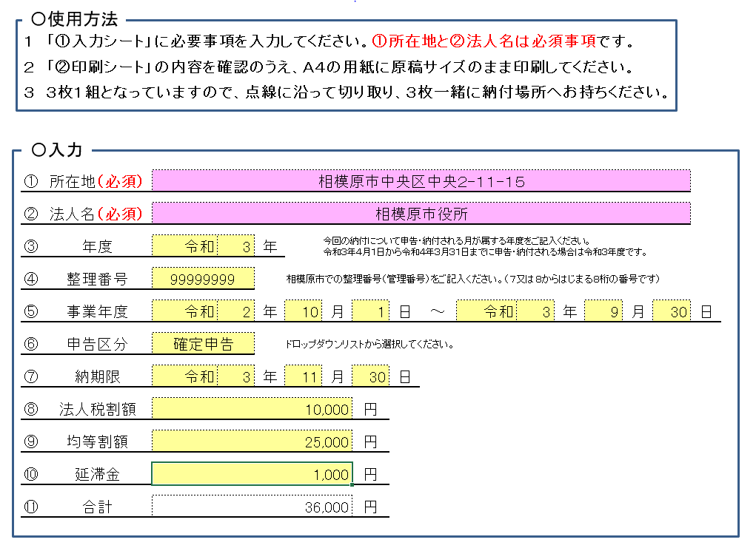

納付される納税義務者様の所在地及び法人名をご記入ください。

確定申告の納期限は事業年度終了の日の２か月後、中間（予定）申告の納期限は事業年度開始の日の８か月後です。
※土日祝日にあたる場合は翌営業日になります。

今回納付される法人税割額・均等割額・延滞金額をご記入ください。
また、法人税割額にはマイナスの金額は入力しないでください。法人税割額がマイナスになる場合は、均等割額に差額を入力してください。
合計額は自動で計算されます。

手書き記載例
法人市民税納付書の記載例（３枚とも同様にご記入ください）

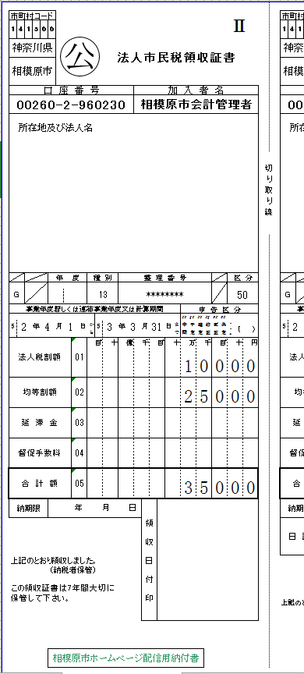

今回の納付について申告・納付される月が属する年度をご記入ください。
元号は以下の通りです。
平成：４
令和：５
※令和３年４月１日から令和４年３月３１日までに申告・納付される場合は令和３年度となります。

「①入力シート」に入力された、所在地及び法人名が印字されます。

相模原市での整理番号（管理番号）をご記入ください。（７又は８から始まる
８桁の番号です）

5 3

今回納付される税額の事業年度若しくは連結事業年度又は計算期間をご記入ください。
元号は以下の通りです。
平成：４
令和：５
以下の申告コードのうち、該当するものをご記入ください。
○予定申告：１０
○中間申告：２０
○均等割申告：４５
○確定申告：５０
※見込納付の場合も５０
とご記入ください
○修正申告：５１
○清算確定申告：６５
○決定：９０
○更正：９５

今回納付される法人税割額・均等割額・延滞金額・合計額をご記入ください。

